Konfigurátor

Formulář pro objednání přířezů k zvýšeným bočnicím DesignSide a TopSide pro ArciTech a Atira

 | 1. |  | 2.

 | Typ zásuvky: | ArciTech | Typ zásuvky: |  | Atira

 | Délka výsuvu: | 500 | Délka výsuvu: |  | 470

 | Výška zásuvky (kování): | 94/218 | Výška zásuvky (kování): |  | 70/176

 | Typ nadstavby: | DesignSide | Typ nadstavby: |  | TopSide

 | Design výplně: | Z0005 | Design výplně: |  | Z0010

 | Množství (pár): | 2 | Množství (pár): |  | 4

Červené X vedle vyplněné buňky varuje v případě chybně vyplněné hodnoty.
Na rekalamce při chybně vyplněném formulaři nebudeme brát zřetel. |  |  |  | klikni zde pro výběr Dekorů

dekory
Tloušťka 4/5 mm | POZOR: počet, tvar a barevný odstín vlisovaných materiálů se může podle šarže lišit! |  |  | Tloušťka 6 mm | POZOR: počet, tvar a barevný odstín vlisovaných materiálů se může podle šarže lišit!

Z0001 |  | Z0010 | Z0015 | Z0002 |  | Z0003 | Z0004
 |  | 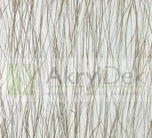 |  | 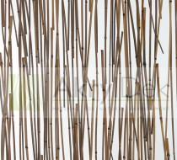 |  | 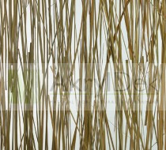 | 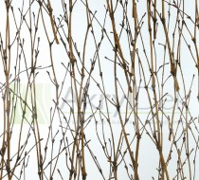

Z0025 |  |  | Z0030 | Z0005 |  | Z0008 | Z0009
 |  |  |  | 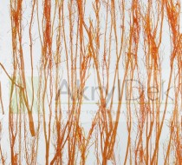 |  | 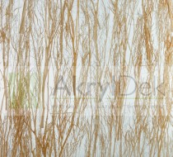 | 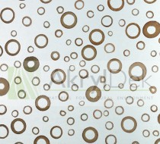

 |  |  |  | Z0024 |  | Z0025A | Z0027
 |  |  |  | 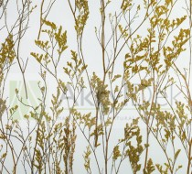 |  | 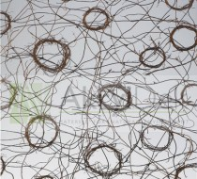 | 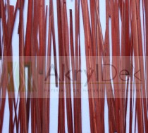

 |  |  |  |  |  | D0026
 |  |  |  |  |  | 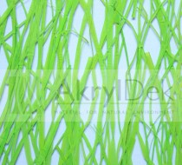

výroba
 |  |  | model | délka E | výška F | typ | dekor | počet (pár)

 |  | 1. | ArciTech | 500 | 94/218 | DesignSide | Z0005 | 2

 |  |  | Výroba: | 454 | 121

 |  | 2. | Atira | 470 | 70/176 | TopSide | Z0010 | 4

 |  |  | Výroba: | 449 | 89

 |  | Rozměry přířezů DesignSide pro Arcitech a TopSide pro Atira |  |  |  |  | horní hrana leštěná, radius 1
 |  | E

 | F

 |  | Rozměry přířezů DesignSide pro InnoTech Atira

Rádius 45° |  | 14 |  |  |  | horní hrana leštěná, radius 1 |  | 14 | Rádius 45°
 |  | E

27 | F |  |  |  |  |  |  |  | 27
pr. 10 mm
pr. 10 mm

